総括表
令和7年度交差点交通量調査報告書
交差点名 |  |  |  | №26 深谷 【K4-28】 |  |  |  |  | 調査年月日 |  |  | 2025-11-05 |  |  |  | 天候 | 曇 り |  |  | 26
所在地 |  |  |  | 戸塚区深谷町 |  |  |  |  | 調査時間帯 |  |  | 7:00～19:00（12時間合計） |  |  |  |  |  |  |  | 深谷
 |  |  |  |  |  |  |  |  |  |  |  |  |  |  |  |  |  |  |  | K4-28
 |  |  |  |  |  |  |  |  |  |  |  |  |  |  |  |  |  |  |  | 戸塚区深谷町
 |  |  |  |  |  |  |  |  |  |  |  |  |  |  |  |  |  |  |  | 2025-11-05
 |  |  |  |  |  |  |  |  |  |  |  |  |  |  |  |  |  |  |  | 曇 り

深谷

出典：戸塚区区民生活マップ

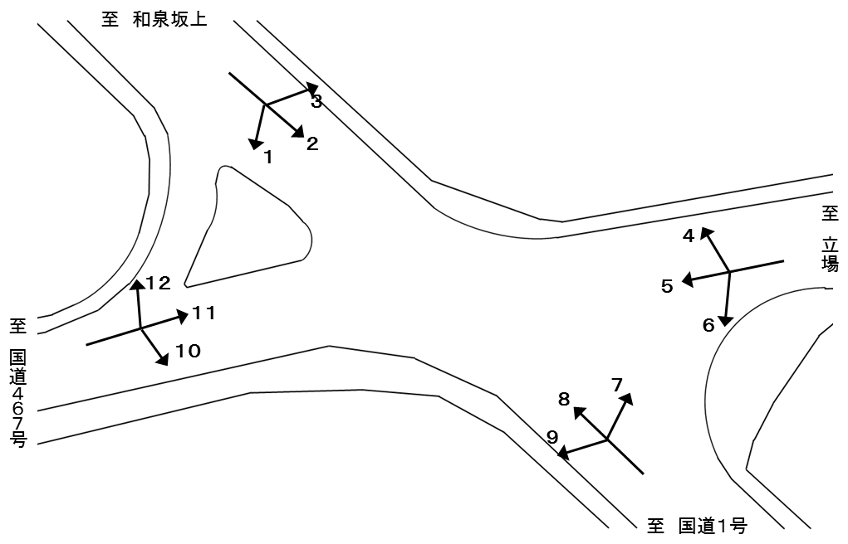
Ａ
Ｂ
Ｃ
Ｄ

方向別交通量集計表
断面 | 方向 | 二輪車 | 乗用車 | バス | 小型 貨物車 | 大型 貨物車 | 大型計 | 小型計 | 合計 | 断面 | 方向 | 二輪車 | 乗用車 | バス | 小型 貨物車 | 大型 貨物車 | 大型計 | 小型計 | 合計
A | 1 | 37 | 276 | 38 | 78 | 19 | 57 | 354 | 411 | C | 7 | 64 | 968 | 4 | 260 | 76 | 80 | 1,228 | 1,308
 | 2 | 339 | 2,721 | 11 | 857 | 363 | 374 | 3,578 | 3,952 |  | 8 | 421 | 3,400 | 30 | 955 | 459 | 489 | 4,355 | 4,844
 | 3 | 9 | 154 | 0 | 54 | 31 | 31 | 208 | 239 |  | 9 | 142 | 1,830 | 193 | 645 | 613 | 806 | 2,475 | 3,281
 | 計 | 385 | 3,151 | 49 | 989 | 413 | 462 | 4,140 | 4,602 |  | 計 | 627 | 6,198 | 227 | 1,860 | 1,148 | 1,375 | 8,058 | 9,433
B | 4 | 40 | 723 | 0 | 220 | 36 | 36 | 943 | 979 | D | 10 | 135 | 1,811 | 202 | 520 | 542 | 744 | 2,331 | 3,075
 | 5 | 135 | 1,567 | 28 | 517 | 171 | 199 | 2,084 | 2,283 |  | 11 | 147 | 1,596 | 49 | 445 | 140 | 189 | 2,041 | 2,230
 | 6 | 49 | 1,008 | 15 | 210 | 62 | 77 | 1,218 | 1,295 |  | 12 | 22 | 175 | 30 | 36 | 13 | 43 | 211 | 254
 | 計 | 224 | 3,298 | 43 | 947 | 269 | 312 | 4,245 | 4,557 |  | 計 | 304 | 3,582 | 281 | 1,001 | 695 | 976 | 4,583 | 5,559

方向別
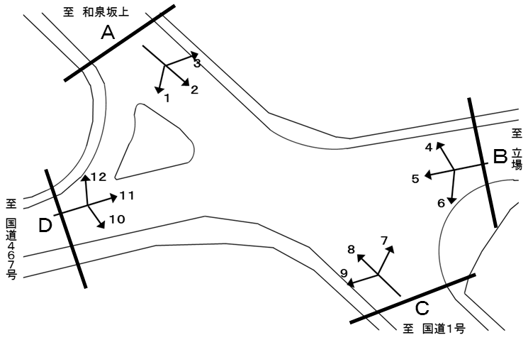
自 動 車 交 通 量 調 査 結 果 集 計 表
 | 調査年月日 |  |  |  |  |  |  |  |  | 調 査 方 向 案 内 図
 | 2025-11-05
 | 調査時間
 | 7：00～19：00（12時間）
 | 天候
 | 曇 り
 | 調査地点
 | №26 深谷 【K4-28】

 | 方向 | 1 |  |  |  |  |  |  |  |  |  | 方向 | 2
 | 種別 | 乗用車 | バス | 小型 | 大型 | 小型車 | 大型車 | 合計 | 大型車 | 時間 | 自動 | 種別 | 乗用車 | バス | 小型 | 大型 | 小型車 | 大型車 | 合計 | 大型車 | 時間 | 自動
 |  |  |  | 貨物 | 貨物 | 計 | 計 |  | 混入率 | 比率 | 二輪車 |  |  |  | 貨物 | 貨物 | 計 | 計 |  | 混入率 | 比率 | 二輪車
 | 時間帯 | [台] | [台] | [台] | [台] | [台] | [台] | [台] | [％] | [％] | [台] | 時間帯 | [台] | [台] | [台] | [台] | [台] | [台] | [台] | [％] | [％] | [台]
 | 7:00～ 8:00 | 8 | 3 | 5 | 3 | 13 | 6 | 19 | 31.6 | 4.6 | 2 | 7:00～ 8:00 | 154 | 2 | 69 | 39 | 223 | 41 | 264 | 15.5 | 6.7 | 64
 | 8:00～ 9:00 | 11 | 2 | 2 | 2 | 13 | 4 | 17 | 23.5 | 4.1 | 1 | 8:00～ 9:00 | 139 | 1 | 75 | 48 | 214 | 49 | 263 | 18.6 | 6.7 | 53
 | 9:00～10:00 | 12 | 0 | 6 | 2 | 18 | 2 | 20 | 10.0 | 4.9 | 3 | 9:00～10:00 | 195 | 2 | 48 | 46 | 243 | 48 | 291 | 16.5 | 7.4 | 19
 | 10:00～11:00 | 16 | 2 | 5 | 1 | 21 | 3 | 24 | 12.5 | 5.8 | 1 | 10:00～11:00 | 197 | 0 | 48 | 49 | 245 | 49 | 294 | 16.7 | 7.4 | 21
 | 11:00～12:00 | 26 | 2 | 7 | 3 | 33 | 5 | 38 | 13.2 | 9.2 | 2 | 11:00～12:00 | 199 | 0 | 63 | 41 | 262 | 41 | 303 | 13.5 | 7.7 | 23
 | 12:00～13:00 | 25 | 4 | 5 | 2 | 30 | 6 | 36 | 16.7 | 8.8 | 4 | 12:00～13:00 | 218 | 1 | 74 | 28 | 292 | 29 | 321 | 9.0 | 8.1 | 15
 | 13:00～14:00 | 23 | 2 | 5 | 2 | 28 | 4 | 32 | 12.5 | 7.8 | 2 | 13:00～14:00 | 313 | 2 | 82 | 20 | 395 | 22 | 417 | 5.3 | 10.6 | 12
 | 14:00～15:00 | 28 | 3 | 8 | 1 | 36 | 4 | 40 | 10.0 | 9.7 | 6 | 14:00～15:00 | 217 | 0 | 69 | 21 | 286 | 21 | 307 | 6.8 | 7.8 | 16
 | 15:00～16:00 | 33 | 4 | 3 | 0 | 36 | 4 | 40 | 10.0 | 9.7 | 3 | 15:00～16:00 | 254 | 2 | 80 | 31 | 334 | 33 | 367 | 9.0 | 9.3 | 22
 | 16:00～17:00 | 21 | 9 | 12 | 1 | 33 | 10 | 43 | 23.3 | 10.5 | 5 | 16:00～17:00 | 227 | 0 | 92 | 19 | 319 | 19 | 338 | 5.6 | 8.6 | 20
 | 17:00～18:00 | 34 | 4 | 6 | 1 | 40 | 5 | 45 | 11.1 | 10.9 | 3 | 17:00～18:00 | 228 | 0 | 86 | 10 | 314 | 10 | 324 | 3.1 | 8.2 | 40
 | 18:00～19:00 | 39 | 3 | 14 | 1 | 53 | 4 | 57 | 7.0 | 13.9 | 5 | 18:00～19:00 | 380 | 1 | 71 | 11 | 451 | 12 | 463 | 2.6 | 11.7 | 34
 | 12時間計 | 276 | 38 | 78 | 19 | 354 | 57 | 411 | 13.9 | 100.0 | 37 | 12時間計 | 2,721 | 11 | 857 | 363 | 3,578 | 374 | 3,952 | 9.5 | 100.0 | 339

 | 方向 | 3 |  |  |  |  |  |  |  |  |  | 方向 | 4
 | 種別 | 乗用車 | バス | 小型 | 大型 | 小型車 | 大型車 | 合計 | 大型車 | 時間 | 自動 | 種別 | 乗用車 | バス | 小型 | 大型 | 小型車 | 大型車 | 合計 | 大型車 | 時間 | 自動
 |  |  |  | 貨物 | 貨物 | 計 | 計 |  | 混入率 | 比率 | 二輪車 |  |  |  | 貨物 | 貨物 | 計 | 計 |  | 混入率 | 比率 | 二輪車
 | 時間帯 | [台] | [台] | [台] | [台] | [台] | [台] | [台] | [％] | [％] | [台] | 時間帯 | [台] | [台] | [台] | [台] | [台] | [台] | [台] | [％] | [％] | [台]
 | 7:00～ 8:00 | 0 | 0 | 4 | 2 | 4 | 2 | 6 | 33.3 | 2.5 | 0 | 7:00～ 8:00 | 30 | 0 | 12 | 1 | 42 | 1 | 43 | 2.3 | 4.4 | 1
 | 8:00～ 9:00 | 4 | 0 | 5 | 6 | 9 | 6 | 15 | 40.0 | 6.3 | 2 | 8:00～ 9:00 | 32 | 0 | 12 | 2 | 44 | 2 | 46 | 4.3 | 4.7 | 3
 | 9:00～10:00 | 7 | 0 | 3 | 3 | 10 | 3 | 13 | 23.1 | 5.4 | 0 | 9:00～10:00 | 39 | 0 | 14 | 3 | 53 | 3 | 56 | 5.4 | 5.7 | 1
 | 10:00～11:00 | 22 | 0 | 5 | 7 | 27 | 7 | 34 | 20.6 | 14.2 | 2 | 10:00～11:00 | 57 | 0 | 18 | 5 | 75 | 5 | 80 | 6.3 | 8.2 | 2
 | 11:00～12:00 | 19 | 0 | 4 | 2 | 23 | 2 | 25 | 8.0 | 10.5 | 2 | 11:00～12:00 | 82 | 0 | 23 | 6 | 105 | 6 | 111 | 5.4 | 11.3 | 4
 | 12:00～13:00 | 7 | 0 | 3 | 8 | 10 | 8 | 18 | 44.4 | 7.5 | 1 | 12:00～13:00 | 63 | 0 | 20 | 6 | 83 | 6 | 89 | 6.7 | 9.1 | 4
 | 13:00～14:00 | 7 | 0 | 4 | 0 | 11 | 0 | 11 | 0.0 | 4.6 | 0 | 13:00～14:00 | 73 | 0 | 14 | 0 | 87 | 0 | 87 | 0.0 | 8.9 | 7
 | 14:00～15:00 | 22 | 0 | 7 | 1 | 29 | 1 | 30 | 3.3 | 12.6 | 1 | 14:00～15:00 | 86 | 0 | 19 | 2 | 105 | 2 | 107 | 1.9 | 10.9 | 2
 | 15:00～16:00 | 20 | 0 | 10 | 1 | 30 | 1 | 31 | 3.2 | 13.0 | 0 | 15:00～16:00 | 74 | 0 | 30 | 0 | 104 | 0 | 104 | 0.0 | 10.6 | 4
 | 16:00～17:00 | 25 | 0 | 2 | 1 | 27 | 1 | 28 | 3.6 | 11.7 | 0 | 16:00～17:00 | 59 | 0 | 23 | 6 | 82 | 6 | 88 | 6.8 | 9.0 | 4
 | 17:00～18:00 | 14 | 0 | 7 | 0 | 21 | 0 | 21 | 0.0 | 8.8 | 1 | 17:00～18:00 | 64 | 0 | 17 | 4 | 81 | 4 | 85 | 4.7 | 8.7 | 3
 | 18:00～19:00 | 7 | 0 | 0 | 0 | 7 | 0 | 7 | 0.0 | 2.9 | 0 | 18:00～19:00 | 64 | 0 | 18 | 1 | 82 | 1 | 83 | 1.2 | 8.5 | 5
 | 12時間計 | 154 | 0 | 54 | 31 | 208 | 31 | 239 | 13.0 | 100.0 | 9 | 12時間計 | 723 | 0 | 220 | 36 | 943 | 36 | 979 | 3.7 | 100.0 | 40

 | 方向 | 5 |  |  |  |  |  |  |  |  |  | 方向 | 6
 | 種別 | 乗用車 | バス | 小型 | 大型 | 小型車 | 大型車 | 合計 | 大型車 | 時間 | 自動 | 種別 | 乗用車 | バス | 小型 | 大型 | 小型車 | 大型車 | 合計 | 大型車 | 時間 | 自動
 |  |  |  | 貨物 | 貨物 | 計 | 計 |  | 混入率 | 比率 | 二輪車 |  |  |  | 貨物 | 貨物 | 計 | 計 |  | 混入率 | 比率 | 二輪車
 | 時間帯 | [台] | [台] | [台] | [台] | [台] | [台] | [台] | [％] | [％] | [台] | 時間帯 | [台] | [台] | [台] | [台] | [台] | [台] | [台] | [％] | [％] | [台]
 | 7:00～ 8:00 | 226 | 2 | 62 | 10 | 288 | 12 | 300 | 4.0 | 13.1 | 17 | 7:00～ 8:00 | 61 | 7 | 14 | 8 | 75 | 15 | 90 | 16.7 | 6.9 | 6
 | 8:00～ 9:00 | 169 | 2 | 42 | 12 | 211 | 14 | 225 | 6.2 | 9.9 | 9 | 8:00～ 9:00 | 118 | 2 | 21 | 6 | 139 | 8 | 147 | 5.4 | 11.4 | 4
 | 9:00～10:00 | 120 | 3 | 35 | 15 | 155 | 18 | 173 | 10.4 | 7.6 | 6 | 9:00～10:00 | 97 | 2 | 15 | 3 | 112 | 5 | 117 | 4.3 | 9.0 | 4
 | 10:00～11:00 | 131 | 2 | 37 | 12 | 168 | 14 | 182 | 7.7 | 8.0 | 7 | 10:00～11:00 | 104 | 0 | 16 | 1 | 120 | 1 | 121 | 0.8 | 9.3 | 4
 | 11:00～12:00 | 101 | 2 | 42 | 19 | 143 | 21 | 164 | 12.8 | 7.2 | 6 | 11:00～12:00 | 72 | 0 | 26 | 8 | 98 | 8 | 106 | 7.5 | 8.2 | 3
 | 12:00～13:00 | 87 | 2 | 29 | 16 | 116 | 18 | 134 | 13.4 | 5.9 | 13 | 12:00～13:00 | 85 | 0 | 11 | 6 | 96 | 6 | 102 | 5.9 | 7.9 | 6
 | 13:00～14:00 | 107 | 2 | 40 | 18 | 147 | 20 | 167 | 12.0 | 7.3 | 3 | 13:00～14:00 | 97 | 0 | 21 | 13 | 118 | 13 | 131 | 9.9 | 10.1 | 3
 | 14:00～15:00 | 88 | 2 | 43 | 10 | 131 | 12 | 143 | 8.4 | 6.3 | 12 | 14:00～15:00 | 87 | 1 | 18 | 7 | 105 | 8 | 113 | 7.1 | 8.7 | 2
 | 15:00～16:00 | 108 | 4 | 32 | 9 | 140 | 13 | 153 | 8.5 | 6.7 | 16 | 15:00～16:00 | 71 | 1 | 19 | 4 | 90 | 5 | 95 | 5.3 | 7.3 | 10
 | 16:00～17:00 | 164 | 1 | 47 | 8 | 211 | 9 | 220 | 4.1 | 9.6 | 11 | 16:00～17:00 | 88 | 2 | 17 | 4 | 105 | 6 | 111 | 5.4 | 8.6 | 3
 | 17:00～18:00 | 111 | 4 | 53 | 24 | 164 | 28 | 192 | 14.6 | 8.4 | 14 | 17:00～18:00 | 60 | 0 | 11 | 2 | 71 | 2 | 73 | 2.7 | 5.6 | 4
 | 18:00～19:00 | 155 | 2 | 55 | 18 | 210 | 20 | 230 | 8.7 | 10.1 | 21 | 18:00～19:00 | 68 | 0 | 21 | 0 | 89 | 0 | 89 | 0.0 | 6.9 | 0
 | 12時間計 | 1,567 | 28 | 517 | 171 | 2,084 | 199 | 2,283 | 8.7 | 100.0 | 135 | 12時間計 | 1,008 | 15 | 210 | 62 | 1,218 | 77 | 1,295 | 5.9 | 100.0 | 49

 | 方向 | 7 |  |  |  |  |  |  |  |  |  | 方向 | 8
 | 種別 | 乗用車 | バス | 小型 | 大型 | 小型車 | 大型車 | 合計 | 大型車 | 時間 | 自動 | 種別 | 乗用車 | バス | 小型 | 大型 | 小型車 | 大型車 | 合計 | 大型車 | 時間 | 自動
 |  |  |  | 貨物 | 貨物 | 計 | 計 |  | 混入率 | 比率 | 二輪車 |  |  |  | 貨物 | 貨物 | 計 | 計 |  | 混入率 | 比率 | 二輪車
 | 時間帯 | [台] | [台] | [台] | [台] | [台] | [台] | [台] | [％] | [％] | [台] | 時間帯 | [台] | [台] | [台] | [台] | [台] | [台] | [台] | [％] | [％] | [台]
...

変動図
 | 調査年月日 | 調 査 方 向 案 内 図
 | 2025-11-05
 | 調査時間
 | 7：00～19：00（12時間）
 | 調査地点
 | №26 深谷 【K4-28】
 | 凡例
小型車
大型車混入率
大型車
 | 流入計Ａ（1+2+3） |  | 流入計Ａ（1+2+3）
 |  |  |  | 小型車 | 大型車 | 大型車混入率
 |  |  | 7-8 | 240 | 49 | 17.0
 |  |  | 8-9 | 236 | 59 | 20.0
 |  |  | 9-10 | 271 | 53 | 16.4
 |  |  | 10-11 | 293 | 59 | 16.8
 |  |  | 11-12 | 318 | 48 | 13.1
 |  |  | 12-13 | 332 | 43 | 11.5
 |  |  | 13-14 | 434 | 26 | 5.7
 |  |  | 14-15 | 351 | 26 | 6.9
 |  |  | 15-16 | 400 | 38 | 8.7
 |  |  | 16-17 | 379 | 30 | 7.3
 |  |  | 17-18 | 375 | 15 | 3.8
 |  |  | 18-19 | 511 | 16 | 3.0
 | 流出計Ａ（4+8+12）
 | 小型車 | 大型車 | 大型車混入率
7-8 | 402 | 39 | 8.8
8-9 | 331 | 47 | 12.4
9-10 | 358 | 53 | 12.9
10-11 | 525 | 72 | 12.1
11-12 | 490 | 55 | 10.1
12-13 | 418 | 57 | 12.0
13-14 | 417 | 49 | 10.5
14-15 | 466 | 52 | 10.0
15-16 | 556 | 42 | 7.0
16-17 | 652 | 42 | 6.1
17-18 | 428 | 43 | 9.1
18-19 | 466 | 17 | 3.5

 | 断面計Ａ
 | 小型車 | 大型車 | 大型車混入率
7-8 | 642 | 88 | 12.1
8-9 | 567 | 106 | 15.8
9-10 | 629 | 106 | 14.4
10-11 | 818 | 131 | 13.8
11-12 | 808 | 103 | 11.3
12-13 | 750 | 100 | 11.8
13-14 | 851 | 75 | 8.1
14-15 | 817 | 78 | 8.7
15-16 | 956 | 80 | 7.7
16-17 | 1031 | 72 | 6.5
17-18 | 803 | 58 | 6.7
18-19 | 977 | 33 | 3.3

自 動 車 交 通 量 時 間 変 動 図
 | 流入計Ｂ（4+5+6） |  | 流入計Ｂ（4+5+6）
 |  |  |  | 小型車 | 大型車 | 大型車混入率
 |  |  | 7-8 | 405 | 28 | 6.5
 |  |  | 8-9 | 394 | 24 | 5.7
 |  |  | 9-10 | 320 | 26 | 7.5
 |  |  | 10-11 | 363 | 20 | 5.2
 |  |  | 11-12 | 346 | 35 | 9.2
 |  |  | 12-13 | 295 | 30 | 9.2
 |  |  | 13-14 | 352 | 33 | 8.6
 |  |  | 14-15 | 341 | 22 | 6.1
 |  |  | 15-16 | 334 | 18 | 5.1
 |  |  | 16-17 | 398 | 21 | 5.0
 |  |  | 17-18 | 316 | 34 | 9.7
 |  |  | 18-19 | 381 | 21 | 5.2
 | 流出計Ｂ（3+7+11）
 | 小型車 | 大型車 | 大型車混入率
7-8 | 436 | 46 | 9.5
8-9 | 241 | 28 | 10.4
9-10 | 225 | 47 | 17.3
10-11 | 239 | 24 | 9.1
11-12 | 215 | 27 | 11.2
12-13 | 257 | 28 | 9.8
13-14 | 224 | 20 | 8.2
14-15 | 258 | 17 | 6.2
15-16 | 316 | 18 | 5.4
16-17 | 374 | 26 | 6.5
17-18 | 344 | 9 | 2.5
18-19 | 348 | 10 | 2.8

 | 断面計Ｂ
 | 小型車 | 大型車 | 大型車混入率
7-8 | 841 | 74 | 8.1
8-9 | 635 | 52 | 7.6
9-10 | 545 | 73 | 11.8
10-11 | 602 | 44 | 6.8
11-12 | 561 | 62 | 10.0
12-13 | 552 | 58 | 9.5
13-14 | 576 | 53 | 8.4
14-15 | 599 | 39 | 6.1
15-16 | 650 | 36 | 5.2
16-17 | 772 | 47 | 5.7
17-18 | 660 | 43 | 6.1
18-19 | 729 | 31 | 4.1

自 動 車 交 通 量 時 間 変 動 図
 | 流入計Ｃ（7+8+9） |  | 流入計Ｃ（7+8+9）
 |  |  |  | 小型車 | 大型車 | 大型車混入率
 |  |  | 7-8 | 683 | 108 | 13.7
 |  |  | 8-9 | 567 | 125 | 18.1
 |  |  | 9-10 | 570 | 131 | 18.7
 |  |  | 10-11 | 690 | 161 | 18.9
 |  |  | 11-12 | 640 | 132 | 17.1
 |  |  | 12-13 | 578 | 121 | 17.3
 |  |  | 13-14 | 598 | 147 | 19.7
 |  |  | 14-15 | 642 | 128 | 16.6
 |  |  | 15-16 | 793 | 96 | 10.8
 |  |  | 16-17 | 919 | 97 | 9.5
 |  |  | 17-18 | 651 | 82 | 11.2
 |  |  | 18-19 | 727 | 47 | 6.1
 | 流出計Ｃ（2+6+10）
 | 小型車 | 大型車 | 大型車混入率
7-8 | 552 | 124 | 18.3
8-9 | 557 | 148 | 21.0
9-10 | 469 | 147 | 23.9
10-11 | 520 | 126 | 19.5
11-12 | 497 | 127 | 20.4
12-13 | 559 | 84 | 13.1
13-14 | 733 | 94 | 11.4
14-15 | 542 | 99 | 15.4
15-16 | 624 | 92 | 12.8
16-17 | 617 | 75 | 10.8
17-18 | 624 | 44 | 6.6
18-19 | 833 | 35 | 4.0

 | 断面計Ｃ
 | 小型車 | 大型車 | 大型車混入率
7-8 | 1235 | 232 | 15.8
8-9 | 1124 | 273 | 19.5
9-10 | 1039 | 278 | 21.1
10-11 | 1210 | 287 | 19.2
11-12 | 1137 | 259 | 18.6
12-13 | 1137 | 205 | 15.3
13-14 | 1331 | 241 | 15.3
14-15 | 1184 | 227 | 16.1
15-16 | 1417 | 188 | 11.7
16-17 | 1536 | 172 | 10.1
17-18 | 1275 | 126 | 9.0
18-19 | 1560 | 82 | 5.0

自 動 車 交 通 量 時 間 変 動 図
 | 流入計Ｄ（10+11+12） |  | 流入計Ｄ（10+11+12）
 |  |  |  | 小型車 | 大型車 | 大型車混入率
 |  |  | 7-8 | 568 | 105 | 15.6
 |  |  | 8-9 | 340 | 113 | 24.9
 |  |  | 9-10 | 257 | 127 | 33.1
 |  |  | 10-11 | 306 | 92 | 23.1
 |  |  | 11-12 | 260 | 97 | 27.2
 |  |  | 12-13 | 341 | 65 | 16.0
 |  |  | 13-14 | 335 | 71 | 17.5
 |  |  | 14-15 | 305 | 83 | 21.4
 |  |  | 15-16 | 369 | 71 | 16.1
 |  |  | 16-17 | 462 | 75 | 14.0
 |  |  | 17-18 | 479 | 43 | 8.2
 |  |  | 18-19 | 561 | 34 | 5.7
 | 流出計Ｄ（1+5+9）
 | 小型車 | 大型車 | 大型車混入率
7-8 | 506 | 81 | 13.8
8-9 | 408 | 98 | 19.4
9-10 | 366 | 90 | 19.7
10-11 | 368 | 110 | 23.0
11-12 | 362 | 103 | 22.2
12-13 | 312 | 90 | 22.4
13-14 | 345 | 114 | 24.8
14-15 | 373 | 91 | 19.6
15-16 | 400 | 71 | 15.1
16-17 | 515 | 80 | 13.4
17-18 | 425 | 78 | 15.5
18-19 | 533 | 56 | 9.5

 | 断面計Ｄ
 | 小型車 | 大型車 | 大型車混入率
7-8 | 1074 | 186 | 14.8
8-9 | 748 | 211 | 22.0
9-10 | 623 | 217 | 25.8
10-11 | 674 | 202 | 23.1
11-12 | 622 | 200 | 24.3
12-13 | 653 | 155 | 19.2
13-14 | 680 | 185 | 21.4
14-15 | 678 | 174 | 20.4
15-16 | 769 | 142 | 15.6
16-17 | 977 | 155 | 13.7
17-18 | 904 | 121 | 11.8
18-19 | 1094 | 90 | 7.6

自 動 車 交 通 量 時 間 変 動 図

